COCOMO II
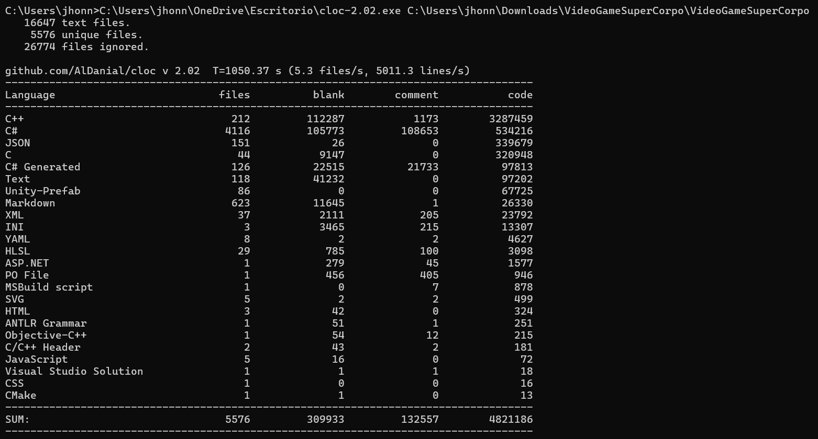
UNIVERSIDAD DE LAS FUERZAS ARMADAS ESPE
GESTIÓN DE PROYECTOS DE SOFTWARE
NRC: 2667
Apellidos y Nombres: Loachamin Chicaiza Johnny Sebastian

Proyecto

Lenguaje | Líneas de Código (LOC) | Fórmula KLOC | KLOC
C++ | 104360 | 104.36 | 104.36
C# | 1596 | 1.596 | 1.596
XML | 542 | 0.542 | 0.542
TOTAL | 106498 |  | 106.498

 | Constante en COCOMO II
 | A | 2.94
Primer Paso: Calcular los Factores de Escala (SF)

Factor de Escala | Descripción | Valor
PREC (Precedencia) | Experiencia en proyectos similares | 4.96
FLEX (Flexibilidad) | Flexibilidad de desarrollo | 3.04
RESL (Resolución de Arquitectura) | Grado de resolución y estabilidad del diseño | 4.24
TEAM (Cohesión del equipo) | Capacidad de comunicación y experiencia del equipo | 3.29
PMAT (Madurez del Proceso) | Madurez de los procesos de desarrollo | 4.68
TOTAL | Suma total de los valores | 20.21
Escala del Proyecto (E) | E = 0.91 + 0.01 * TOTAL | 1.1121
PREC (4,96)+FLEX (3,04)+RESL (4,24)+TEAM (3,29)+PMAT (4,68)=20,21

 | Escala del proyecto |  |  | MM sin EAF
 | E | 1.1121 |  | MM | 528.14238822

Segundo Paso: Multiplicadores de Esfuerzo (EM)

Multiplicador de Esfuerzo (EM) | Descripción | Valor
RCPX (Complejidad del Producto) | Complejidad del producto | 1.1
RUSE (Reutilización) | Nivel de reutilización | 0.95
PDIF (Dificultad de la Plataforma) | Dificultad técnica de la plataforma | 1
PERS (Habilidad del Personal) | Experiencia y habilidad del personal | 0.88
FCIL (Facilidad de Soporte) | Calidad de herramientas y soporte | 0.9
SCED (Planificación) | Ajuste de tiempo del proyecto | 1.1
EAF | EAF = C2 * C3 * C4 * C5 * C6 * C7 | 0.910404

Paso Tres: Cálculo del Esfuerzo (PM - Person - Months)

Variable | Valor | Fórmula
A (Constante) | 2.94 | Constante definida por COCOMO II
SIZE (KLOC) | 106.498 | Tamaño en miles de líneas de código
E (Escala) | 1.112 | 0.91 + 0.01 * SUM(Factores de Escala)
EAF | 0.910404 | Producto de los multiplicadores de esfuerzo
MM (Meses-persona) | 480.82294281 | A*(SIZE^E)*EAF

Variable | Valor | Descripción
A | 2.94 | Constante definida en COCOMO II
Tamaño | 106.498 | Tamaño del proyecto en KLOC
E | 1.112 | Escala calculada del proyecto
EM | 0.910404 | Effort Adjustment Factor (EAF)

 | MM
 | MM | 480.82294281

E: | E=0.91+0.01×20,21=1.1121 |  |  | El esfuerzo estimado del proyecto de integración, es de 480,823 meses-personas.
PM o MM: | PM=2.94×(106,498)^1.112×0,910404
Resultado: | 480.823 | meses-persona

Paso Cuatro: Cálculo del Tiempo (TDEV)

Variable | Valor | Descripción
C | 3.67 | Constante definida en COCOMO II
PM | 480.82294281 | Meses-persona
F= | 0.3204 |  |  | El proyecto tardará 26,544 meses (aproximadamente)

TDEV= | 26.544 | meses

Paso Cinco: Cálculo del Costo

Costo Total=PM×Costo por Persona-Mes
Variable | Valor | Descripción
PM | 480.823 | Meses-persona
Costo por Persona-Mes | 864 | Esto depende de la estimación en base a la realidad |  | El costo estimado del proyecto completo es de 6222,800 USD.

Costo Total= | 415431.023 | USD

Costo Mensual= | 15650.377 | USD por mes |  | El costo por mes durante el desarrollo es de 915,774 USD.

